Перегородки SOFToffice

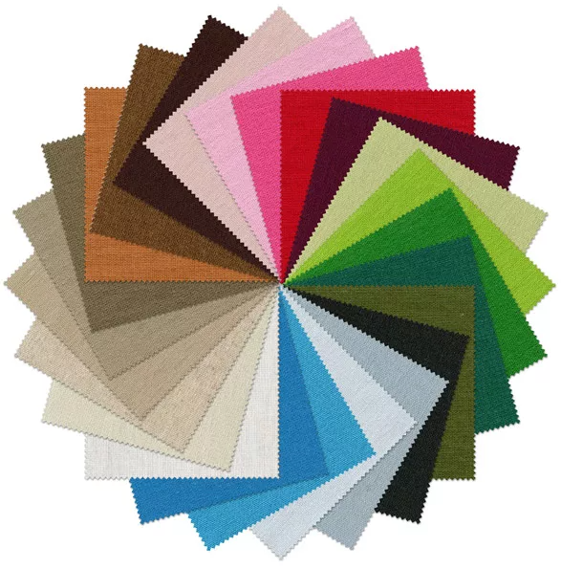
Все доступные декоры тканей смотрите на странице "Материалы обивки"

АКУСТИЧЕСКИЕ МОБИЛЬНЫЕ ПЕРЕГОРОДКИ SOFToffice |  |  |  |  |  |  |  |  | 2024-03-25

Цены указаны с учетом скидки: |  | 0% |  |  |  |  |  |  | стр. 1

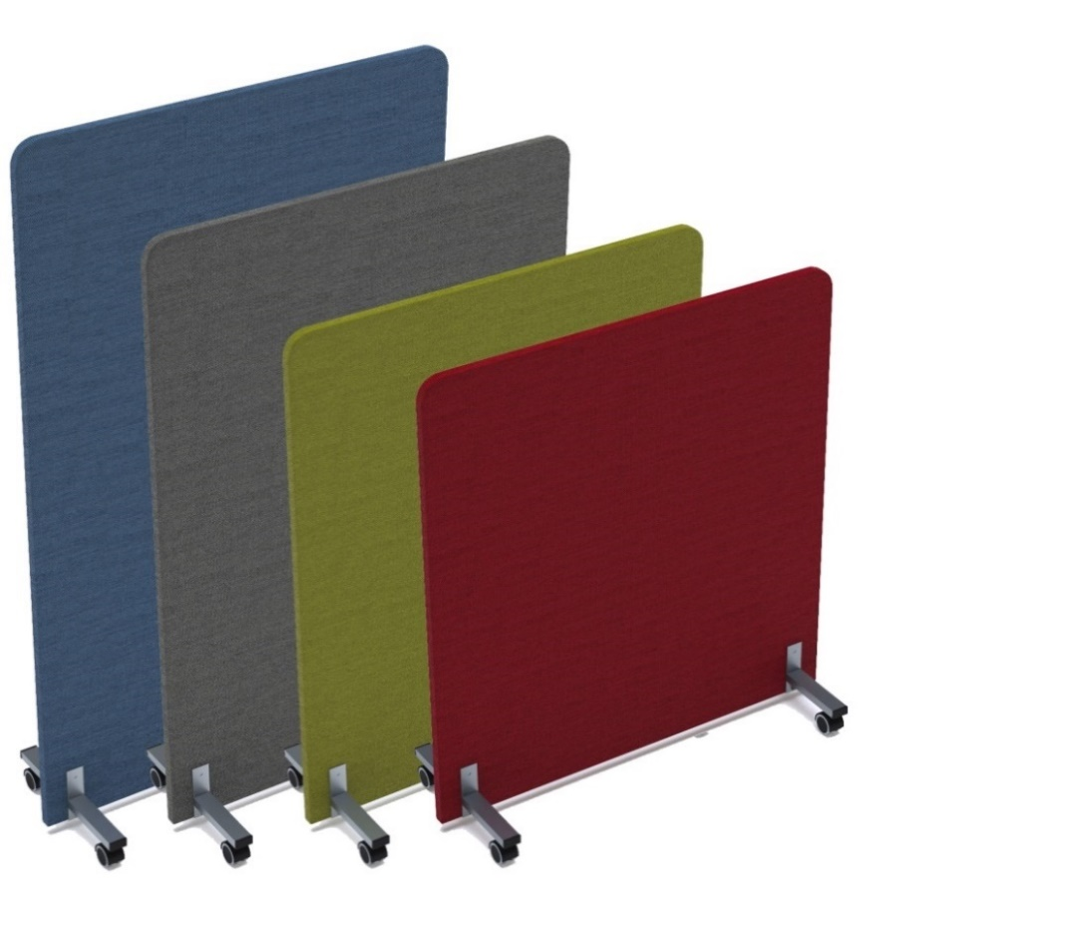
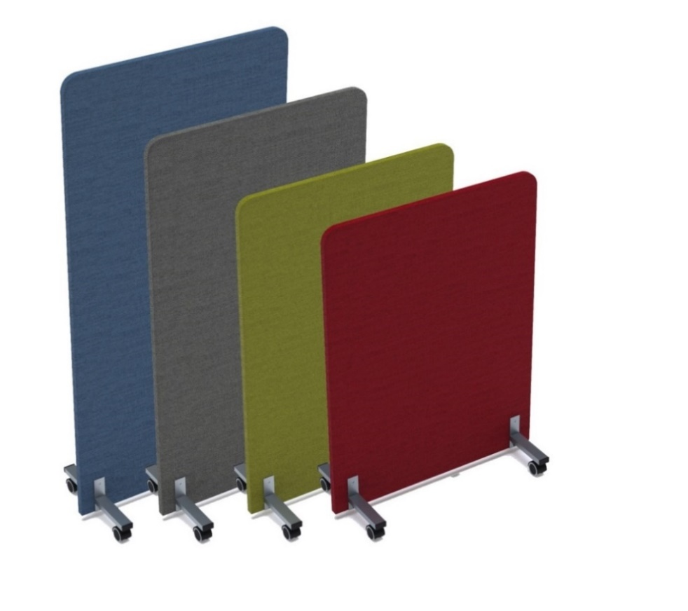
 | Ширина | Высота | Арт | Цена |  | Ширина | Высота | Арт | Цена
 | 800мм | 1100мм | моб. опоры | 12,424р. |  | 1000мм | 1100мм | моб. опоры | 13,117р.

 |  |  | 011.МП.8011 |  |  |  |  | 011.МП.1011
 |  |  | стац. опоры |  |  |  |  | стац. опоры

 |  |  | 011.МПО.8011 |  |  |  |  | 011.МПО.1011
 |  | 1200мм | моб. опоры | 12,602р. |  |  | 1200мм | моб. опоры | 13,320р.

 |  |  | 011.МП.8012 |  |  |  |  | 011.МП.1012
 |  |  | стац.опоры |  |  |  |  | стац.опоры

 |  |  | 011.МПО.8012 |  |  |  |  | 011.МПО.1012
 |  | 1400мм | моб. опоры | 12,880р. |  |  | 1400мм | моб. опоры | 14,038р.

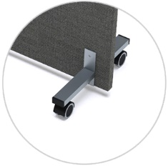
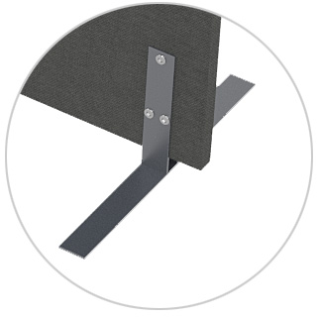
 |  |  | 011.МП.8014 |  |  |  |  | 011.МП.1014
 |  |  | стац. опоры |  |  |  |  | стац.опоры

 |  |  | 011.МПО.8014 |  |  |  |  | 011.МПО.1014
 |  | 1600мм | моб. опоры | 14,893р. |  |  | 1600мм | моб. опоры | 15,254р.

мобильные опоры
стационарные опоры
 |  |  | 011.МП.8016 |  |  |  |  | 011.МП.1016
 |  |  | стац. опоры |  |  |  |  | стац.опоры
мобильные опоры
стационарные опоры
 |  |  | 011.МПО.8016 |  |  |  |  | 011.МПО.1016

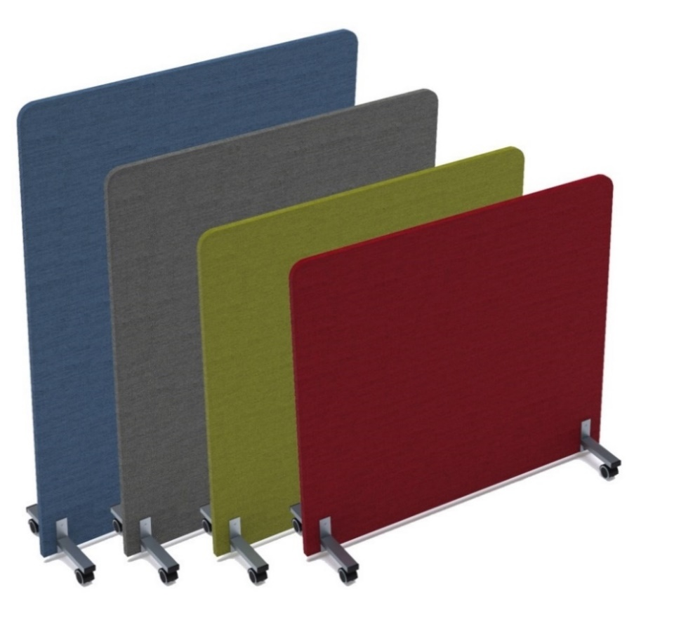
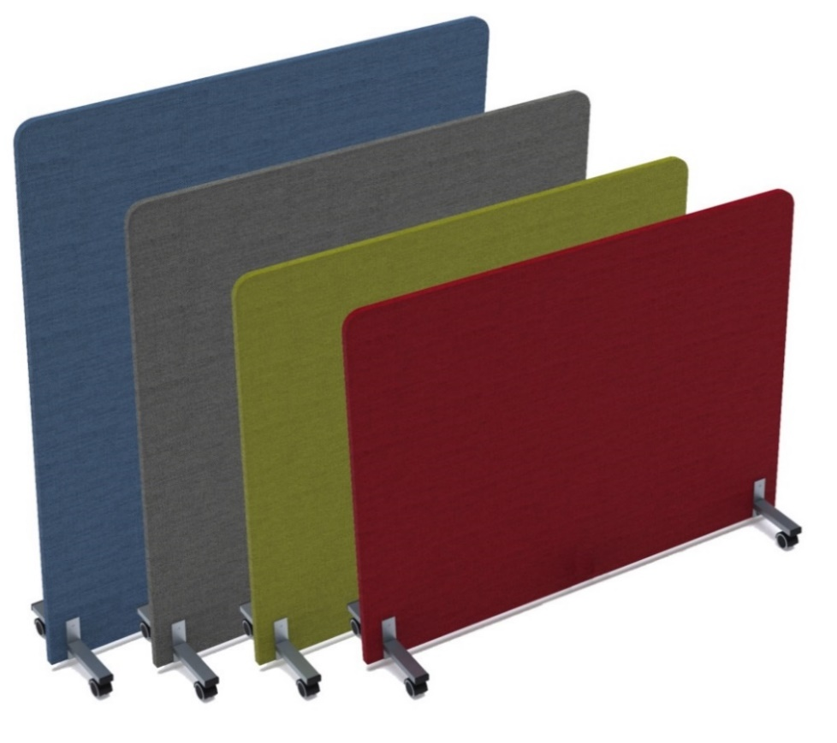
 | Ширина | Высота | Арт | Цена |  | Ширина | Высота | Арт | Цена
 | 1200мм | 1100мм | моб. опоры | 13,817р. |  | 1400мм | 1100мм | моб. опоры | 14,961р.

 |  |  | 011.МП.1211 |  |  |  |  | 011.МП.1411
 |  |  | стац. опоры |  |  |  |  | стац. опоры

 |  |  | 011.МПО.1211 |  |  |  |  | 011.МПО.1411
 |  | 1200мм | моб. опоры | 14,045р. |  |  | 1200мм | моб. опоры | 15,223р.

 |  |  | 011.МП.1212 |  |  |  |  | 011.МП.1412
 |  |  | стац. опоры |  |  |  |  | стац. опоры

 |  |  | 011.МПО.1212 |  |  |  |  | 011.МПО.1412
 |  | 1400мм | моб. опоры | 14,712р. |  |  | 1400мм | моб. опоры | 15,968р.

 |  |  | 011.МП.1214 |  |  |  |  | 011.МП.1414
 |  |  | стац. опоры |  |  |  |  | стац. опоры

 |  |  | 011.МПО.1214 |  |  |  |  | 011.МПО.1414
 |  | 1600мм | моб. опоры | 15,997р. |  | 1350мм * | 1600мм | моб. опоры | 16,346р.

мобильные опоры
стационарные опоры
 |  |  | 011.МП.1216 |  |  |  |  | 011.МП.1316
 |  |  | стац. опоры |  |  |  |  | стац. опоры
мобильные опоры
стационарные опоры
 |  |  | 011.МПО.1216 |  |  |  |  | 011.МПО.1316

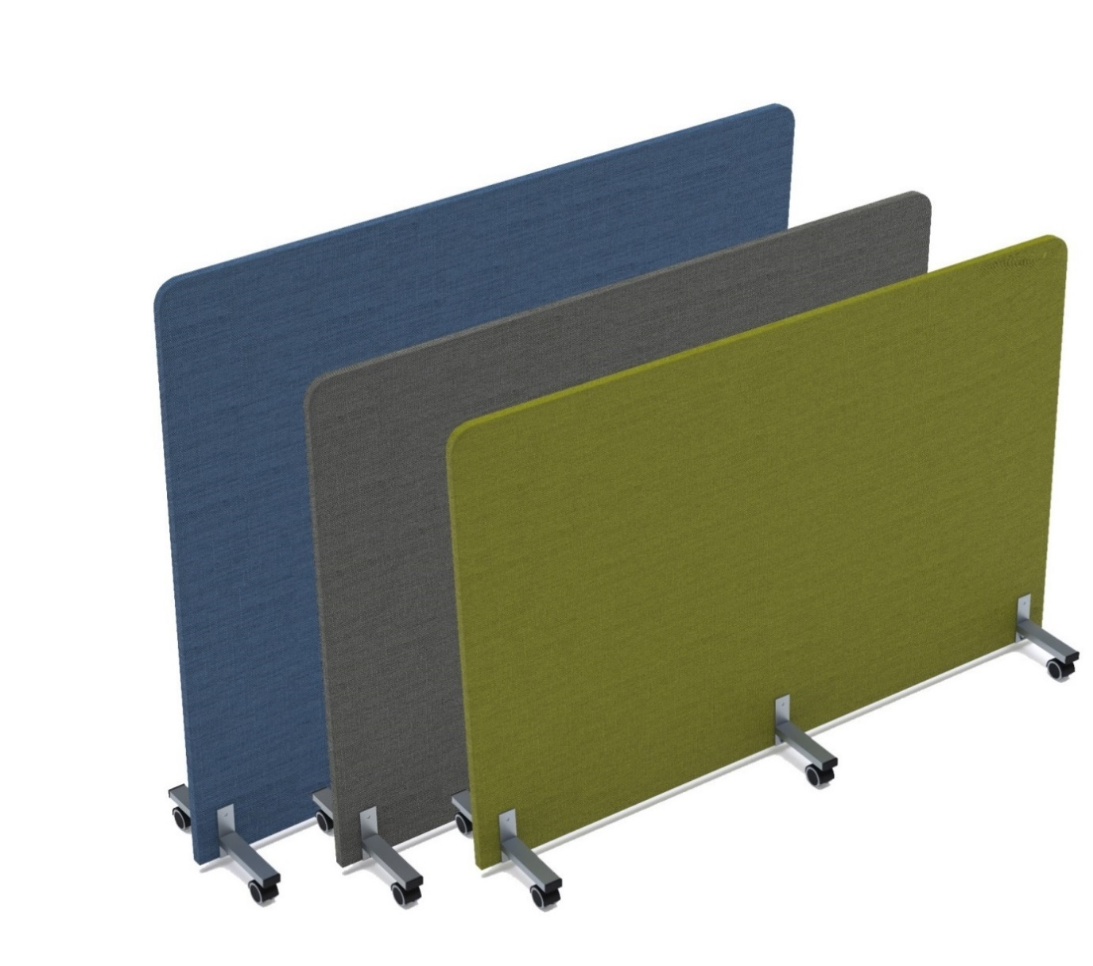
 |  |  |  |  |  | Ширина | Высота | Арт | Цена
 |  |  |  |  |  | 1600мм | 1100мм | моб. опоры | 19,335р.

 |  |  |  |  |  |  |  | 011.МП.1611
 |  |  |  |  |  |  |  | стац. опоры

 |  |  |  |  |  |  |  | 011.МПО.1611
 |  |  |  |  |  |  | 1200мм | моб. опоры | 19,582р.

 |  |  |  |  |  |  |  | 011.МП.1612
 |  |  |  |  |  |  |  | стац. опоры

 |  |  |  |  |  |  |  | 011.МПО.1612
 |  |  |  |  |  |  | 1400мм | моб. опоры | 20,060р.

мобильные опоры
стационарные опоры
 |  |  |  |  |  |  |  | 011.МП.1614
 |  |  |  |  |  |  |  | стац. опоры

 |  |  |  |  |  |  |  | 011.МПО.1614

В одном изделии возможно комбинировать любые два декора обивок из предложенных в прайс-листе***, например: |  |  |  |  | Цвет металлических опор:






Белый
Черный
Графит
Алюминий
матовый
** Размер скидки на комбинированные изделия уменьшается на 5%.
*** ВАЖНО! Обивки Ricco/Stone/Violet комбинируются только между собой!

Производитель оставляет за собой право изменять конструкцию и фурнитуру без изменения внешнего вида и назначения изделия.
Глубина перегородки: с мобильной (колесной) опорой - 377мм, со стационариной опорой - 450мм.
Глубина перегородки без опоры 27мм.
На мобильной (колесной) опоре используются пластиковые заглушки черного цвета.
Колеса оснащены стопором.
* Максимальная ширина при высоте более 1400мм.

Барьеры SOFToffice ткань (1)
Все доступные декоры тканей смотрите на странице "Материалы обивки"

НАСТОЛЬНЫЕ БАРЬЕРЫ - ТКАНЬ |  |  |  |  |  |  |  |  | 2024-03-25

Цены указаны с учетом скидки: |  | 0% |  |  |  |  |  |  |  | стр. 2
Настольные барьеры с мягким наполнением - GLOSS
Барьеры фронтальные

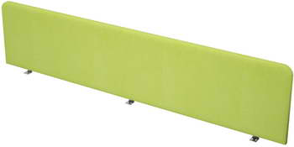
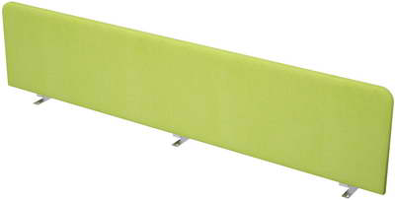
Способ установки: крепление к столешнице снизу |  |  |  | Способ установки: крепление к двум столешницам снизу
Толщина столешницы мин.16мм, макс.38мм |  |  |  | Толщина столешницы мин.16мм, макс.38мм
 | 9БР.307.1 (1200х27х300) |  | 5,514р. |  |  |  | 9БР.307.3 (1200х27х300) |  | 5,889р.
 | 9БР.308.1 (1400х27х300) |  | 6,273р. |  |  |  | 9БР.308.3 (1400х27х300) |  | 6,648р.
 | 9БР.309.1 (1600х27х300) |  | 6,989р. |  |  |  | 9БР.309.3 (1600х27х300) |  | 7,407р.
 | 9БР.302.1 (1800х27х300) |  | 7,450р. |  |  |  | 9БР.302.3 (1800х27х300) |  | 7,824р.
 | 9БР.107.1 (1200х27х400) |  | 5,839р. |  |  |  | 9БР.107.3 (1200х27х400) |  | 6,129р.
 | 9БР.108.1 (1400х27х400) |  | 6,551р. |  |  |  | 9БР.108.3 (1400х27х400) |  | 6,926р.
 | 9БР.109.1 (1600х27х400) |  | 7,349р. |  |  |  | 9БР.109.3 (1600х27х400) |  | 7,725р.
 | 9БР.102.1 (1800х27х400) |  | 7,824р. |  |  |  | 9БР.102.3 (1800х27х400) |  | 8,200р.
Барьеры боковые

Способ установки: крепление к столешнице снизу |  |  |  | Способ крепления: крепится к столешнице снизу и к перегородке
Толщина столешницы 25мм |  |  |  | Толщина столешницы 25мм
 |  |  |  |  |  |  | 9БРЛ.301.9 (680х27х300) |  | 5,122р.
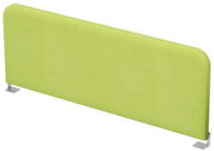
 |  |  |  |  |  |  | 9БРЛ.311.9 (780х27х300) |  | 5,336р.
 |  |  |  |  |  |  | 9БРП.301.9 (680х27х300) |  | 5,122р.
 |  |  |  |  |  |  | 9БРП.311.9 (780х27х300) |  | 5,336р.
 | 9БР.305.4 (700х27х300) |  | 4,011р. |  |  |  | 9БРЛ.101.9 (680х27х400) |  | 5,271р.
 | 9БР.303.4 (800х27х300) |  | 4,226р. |  |  |  | 9БРЛ.111.9 (780х27х400) |  | 5,478р.
 | 9БР.105.4 (700х27х400) |  | 4,154р. |  |  |  | 9БРП.101.9 (680х27х400) |  | 5,271р.
 | 9БР.103.4 (800х27х400) |  | 4,381р. |  |  |  | 9БРП.111.9 (780х27х400) |  | 5,478р.
Настольные барьеры - AVANCE
Барьеры для:
- столов на опорах ЛДСП
- столов на металлокаркасе, сечение 50х50, 60х30
Барьеры для:
- столов на металлокаркасе сечение 40х40
- линейных столов BENCH, сечение 40х40
Барьеры для:
- сдвоенных столов BENCH
- сдвоенных BENCH-систем
Барьеры фронтальные

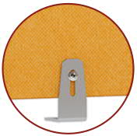
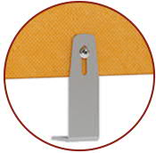
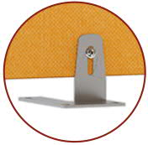

Способ установки: крепление к столешнице снизу |  | Способ установки: крепление к металл-каркасу снизу |  |  |  | Способ установки: крепление к двум столешницам снизу
Толщина столешницы мин.16мм, макс.38мм |  | Толщина столешницы с металлом мин.56мм, макс.70мм |  |  |  | Толщина столешницы мин.16мм, макс.38мм
6БР.306.1 (1000х18х300) | 4,539р. | 6БР.306.2 (1000х18х300) |  |  | 4,636р. | 6БР.306.3 (1000х18х300) |  |  | 4,916р.
6БР.307.1 (1200х18х300) | 4,992р. | 6БР.307.2 (1200х18х300) |  |  | 5,089р. | 6БР.307.3 (1200х18х300) |  |  | 5,365р.
6БР.308.1 (1400х18х300) | 5,675р. | 6БР.308.2 (1400х18х300) |  |  | 5,772р. | 6БР.308.3 (1400х18х300) |  |  | 6,048р.
6БР.309.1 (1600х18х300) | 6,364р. | 6БР.309.2 (1600х18х300) |  |  | 6,461р. | 6БР.309.3 (1600х18х300) |  |  | 6,736р.
6БР.406.1 (1000х18х400) | 4,703р. | 6БР.406.2 (1000х18х400) |  |  | 4,800р. | 6БР.406.3 (1000х18х400) |  |  | 5,076р.
6БР.407.1 (1200х18х400) | 5,180р. | 6БР.407.2 (1200х18х400) |  |  | 5,277р. | 6БР.407.3 (1200х18х400) |  |  | 5,553р.
6БР.408.1 (1400х18х400) | 5,911р. | 6БР.408.2 (1400х18х400) |  |  | 6,009р. | 6БР.408.3 (1400х18х400) |  |  | 6,285р.
6БР.409.1 (1600х18х400) | 6,616р. | 6БР.409.2 (1600х18х400) |  |  | 6,713р. | 6БР.409.3 (1600х18х400) |  |  | 6,990р.
Барьеры для:
- столов на опорах ЛДСП
- столов на металлокаркасе, сечение 50х50, 60х30
Барьеры для:
- столов на металлокаркасе,
сечение 40х40
Барьеры для:
- сдвоенных BENCH-систем,
сечение 50х50, 60х30
Барьеры боковые

Способ установки: крепление к столешнице снизу |  | Способ установки: крепление к металл-каркасу снизу
Толщина столешницы мин.16мм, макс.38мм |  | Толщина столешницы с металлом мин.56мм, макс.70мм
6БР.312.1 (580х18х300) | 3,192р. | 6БР.312.2 (580х18х300) |  |  | 3,257р. | Способ установки: крепление к столешнице снизу Толщина столешницы 25мм
6БР.304.1 (600х18х300) | 3,239р. | 6БР.304.2 (600х18х300) |  |  | 3,304р.
6БР.301.1 (680х18х300) | 3,389р. | 6БР.301.2 (680х18х300) |  |  | 3,454р.
6БР.305.1 (700х18х300) | 3,434р. | 6БР.305.2 (700х18х300) |  |  | 3,499р.
6БР.311.1 (780х18х300) | 3,583р. | 6БР.311.2 (780х18х300) |  |  | 3,648р.
6БР.303.1 (800х18х300) | 3,628р. | 6БР.303.2 (800х18х300) |  |  | 3,693р.
6БР.412.1 (580х18х400) | 3,304р. | 6БР.412.2 (580х18х400) |  |  | 3,369р. |  | 6БР.304.4 (600х18х300) |  | 4,008р.
6БР.404.1 (600х18х400) | 3,331р. | 6БР.404.2 (600х18х400) |  |  | 3,396р. |  | 6БР.305.4 (700х18х300) |  | 4,287р.
6БР.401.1 (680х18х400) | 3,503р. | 6БР.401.2 (680х18х400) |  |  | 3,568р. |  | 6БР.303.4 (800х18х300) |  | 4,456р.
6БР.405.1 (700х18х400) | 3,544р. | 6БР.405.2 (700х18х400) |  |  | 3,609р. |  | 6БР.404.4 (600х18х400) |  | 4,230р.
6БР.411.1 (780х18х400) | 3,708р. | 6БР.411.2 (780х18х400) |  |  | 3,773р. |  | 6БР.405.4 (700х18х400) |  | 4,245р.
6БР.403.1 (800х18х400) | 3,750р. | 6БР.403.2 (800х18х400) |  |  | 3,814р. |  | 6БР.403.4 (800х18х400) |  | 4,584р.
Способ установки: крепление на столешницу | 6БР.312.7 (580х18х300) |  | 3,572р. | Способ крепления: крепится к столешнице снизу и к перегородке Толщина столешницы 25мм |  |  |  | 6БРЛ.312.9 (580х18х300) |  | 4,462р.
 | 6БР.304.7 (600х18х300) |  | 3,572р. |  |  |  |  | 6БРЛ.301.9 (680х18х300) |  | 4,657р.
 | 6БР.301.7 (680х18х300) |  | 3,707р. |  |  |  |  | 6БРЛ.311.9 (780х18х300) |  | 4,852р.
 | 6БР.305.7 (700х18х300) |  | 3,707р. |  |  |  |  | 6БРЛ.412.9 (580х18х400) |  | 4,575р.
 | 6БР.311.7 (780х18х300) |  | 3,815р. |  |  |  |  | 6БРЛ.401.9 (680х18х400) |  | 4,771р.
 | 6БР.303.7 (800х18х300) |  | 3,929р. |  |  |  |  | 6БРЛ.411.9 (780х18х400) |  | 4,983р.
 | 6БР.412.7 (580х18х400) |  | 3,615р. |  |  |  |  | 6БРП.312.9 (580х18х300) |  | 4,462р.
 | 6БР.404.7 (600х18х400) |  | 3,615р. |  |  |  |  | 6БРП.301.9 (680х18х300) |  | 4,657р.
Барьеры для:
- сдвоенных BENCH-систем,
сечение 40х40 (длина 600, 700, 800)
- линейных BENCH-систем,
сечение 40х40 (длина 580, 680, 780)
 | 6БР.401.7 (680х18х400) |  | 3,770р. |  |  |  |  | 6БРП.311.9 (780х18х300) |  | 4,852р.
 | 6БР.405.7 (700х18х400) |  | 3,770р. |  |  |  |  | 6БРП.412.9 (580х18х400) |  | 4,575р.
 | 6БР.411.7 (780х18х400) |  | 4,013р. |  |  |  |  | 6БРП.401.9 (680х18х400) |  | 4,771р.
Барьеры для:
- линейных BENCH-систем,
сечение 50х50, 60х30
 | 6БР.403.7 (800х18х400) |  | 3,970р. |  |  |  |  | 6БРП.411.9 (780х18х400) |  | 4,983р.
Подушка для тумбы

 | *9ПТ.001 (450х450х50h) |  | 2,769р. |  |  |  |  | *6ПТ.002 (394х454х50h) |  | 2,656р.

Съемный чехол на липучке. Рекомендуемый размер топа 450х450мм |  |  |  | Съемный чехол на липучке. Рекомендуемый размер топа 394х454мм

Доступные для изготовления цвета металлических креплений по данному прайсу - алюминий матовый, черный, белый, графит.
Производитель оставляет за собой право изменять конструкцию и фурнитуру без изменения внешнего вида и назначения изделия.
В комплект барьера входит фурнитура для крепления к столешнице.
** Подушка крепится к топу на липучку. Липучка входит в комплект.
*** В одном изделии (перегородки, барьеры) возможно комбинировать любые два декора обивок из прайс-листа****
**** ВАЖНО! Обивки Ricco/Stone/Violet - комбинируются только между собой!
***** Размер скидки на комбинированные изделия уменьшается на 5%.

Барьеры SOFToffice ткань (2)
Все доступные декоры тканей смотрите на странице "Материалы обивки"

НАСТОЛЬНЫЕ БАРЬЕРЫ- ТКАНЬ |  |  |  |  |  | 2024-03-25

 |  |  |  |  |  |  | стр. 3
Настольные барьеры с мягким наполнением ARREDO
Барьеры боковые |  |  |  | Барьеры фронтальные

Способ установки: крепление к столешнице снизу |  |  |  | Способ установки: крепление к столешнице снизу
Толщина столешницы 25мм |  |  |  | Толщина столешницы 25мм
 |  | Порошк. покрытие | Металл глянец |  |  | Порошк. покрытие | Металл глянец

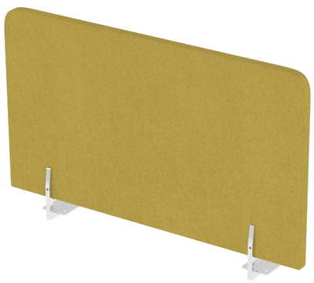
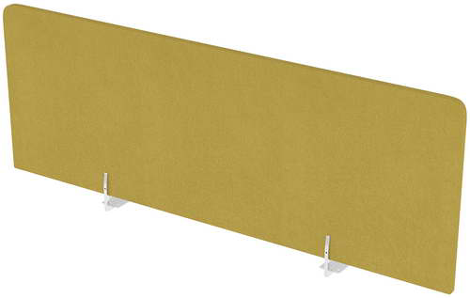
 | 010.БТБ.583 (580х27х300) | 5,201р. | 6,260р.
 | 010.БТБ.603 (600х27х300) | 5,311р. | 6,368р. |  | 010.БТФ.103 (1000х27х300) | 5,971р. | 7,025р.
 | 010.БТБ.683 (680х27х300) | 5,497р. | 6,544р. |  | 010.БТФ.123 (1200х27х300) | 6,336р. | 7,395р.
 | 010.БТБ.703 (700х27х300) | 5,560р. | 6,607р. |  | 010.БТФ.143 (1400х27х300) | 7,053р. | 8,091р.
 | 010.БТБ.783 (780х27х300) | 5,743р. | 6,789р. |  | 010.БТФ.163 (1600х27х300) | 7,681р. | 8,737р.
 | 010.БТБ.803 (800х27х300) | 5,809р. | 6,856р. |  | 010.БТФ.183 (1800х27х300) | 9,120р. | 10,700р.

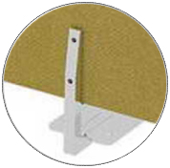
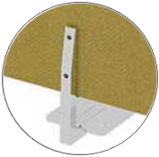
 | 010.БТБ.584 (580х27х400) | 5,307р. | 6,332р.
 | 010.БТБ.604 (600х27х400) | 5,349р. | 6,376р. |  | 010.БТФ.104 (1000х27х400) | 6,242р. | 7,264р.
 | 010.БТБ.684 (680х27х400) | 5,531р. | 6,554р. |  | 010.БТФ.124 (1200х27х400) | 6,726р. | 7,752р.
 | 010.БТБ.704 (700х27х400) | 5,574р. | 6,598р. |  | 010.БТФ.144 (1400х27х400) | 7,494р. | 8,516р.
 | 010.БТБ.784 (780х27х400) | 5,756р. | 6,776р. |  | 010.БТФ.164 (1600х27х400) | 8,276р. | 9,460р.
 | 010.БТБ.804 (800х27х400) | 5,796р. | 6,821р. |  | 010.БТФ.184 (1800х27х400) | 9,804р. | 11,753р.
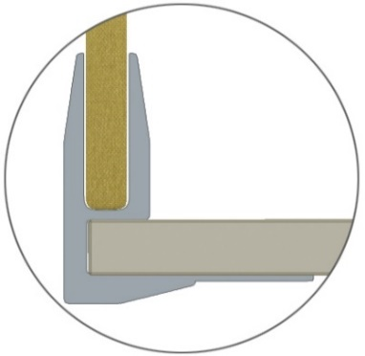

 | 010.БТБ.585 (580х27х500) | 5,419р. | 6,442р.
 | 010.БТБ.605 (600х27х500) | 5,468р. | 6,490р. |  | 010.БТФ.105 (1000х27х500) | 6,432р. | 7,455р.
 | 010.БТБ.685 (680х27х500) | 5,564р. | 6,589р. |  | 010.БТФ.125 (1200х27х500) | 6,950р. | 7,980р.
 | 010.БТБ.705 (700х27х500) | 5,711р. | 6,731р. |  | 010.БТФ.145 (1400х27х500) | 8,086р. | 9,126р.
 | 010.БТБ.785 (780х27х500) | 5,904р. | 6,924р. |  | 010.БТФ.165 (1600х27х500) | 8,575р. | 9,871р.
 | 010.БТБ.805 (800х27х500) | 5,939р. | 6,972р. |  | 010.БТФ.185 (1800х27х500) | 10,146р. | 12,214р.

Барьеры фронтальные с карманами, односторонние |  |  |  | Барьеры фронтальные для сдвоенного бенч

Способ установки: крепление к столешнице снизу |  |  |  | Способ установки: крепление к столешнице снизу
Толщина столешницы 25мм |  |  |  | Толщина столешницы 25мм
 |  | Порошк. покрытие | Металл глянец |  |  | Порошк. покрытие | Металл глянец

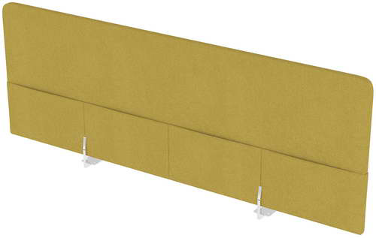
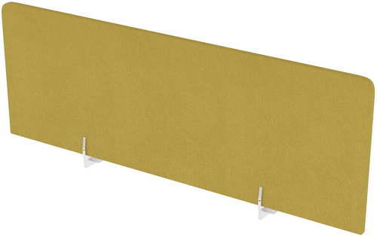
 |  |  |  |  | 010.БТБГ.103 (1000х27х300) | 5,939р. | 6,992р.
 |  |  |  |  | 010.БТБГ.123 (1200х27х300) | 6,316р. | 7,367р.
 | 010.БТК.104 (1000х27х400) | 7,422р. | 8,446р. |  | 010.БТБГ.143 (1400х27х300) | 6,996р. | 8,058р.
 | 010.БТК.124 (1200х27х400) | 7,859р. | 8,885р. |  | 010.БТБГ.163 (1600х27х300) | 7,664р. | 8,711р.
 | 010.БТК.144 (1400х27х400) | 8,300р. | 9,327р. |  | 010.БТБГ.183 (1800х27х300) | 9,072р. | 10,669р.
 | 010.БТК.164 (1600х27х400) | 9,621р. | 10,639р.
 | 010.БТК.184 (1800х27х400) | 11,163р. | 12,660р. |  | 010.БТБГ.104 (1000х27х400) | 6,210р. | 7,305р.
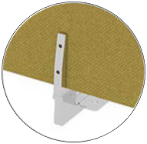
 |  |  |  |  | 010.БТБГ.124 (1200х27х400) | 6,704р. | 7,836р.
 |  |  |  |  | 010.БТБГ.144 (1400х27х400) | 7,470р. | 8,742р.
 |  |  |  |  | 010.БТБГ.164 (1600х27х400) | 8,256р. | 9,648р.
 | 010.БТК.105 (1000х27х500) | 7,607р. | 8,654р. |  | 010.БТБГ.184 (1800х27х400) | 9,766р. | 12,034р.

 | 010.БТК.125 (1200х27х500) | 8,082р. | 9,121р.
 | 010.БТК.145 (1400х27х500) | 8,569р. | 9,594р. |  | 010.БТБГ.105 (1000х27х500) | 6,402р. | 7,560р.
 | 010.БТК.165 (1600х27х500) | 9,927р. | 10,944р. |  | 010.БТБГ.125 (1200х27х500) | 6,918р. | 8,144р.
 | 010.БТК.185 (1800х27х500) | 11,500р. | 13,004р. |  | 010.БТБГ.145 (1400х27х500) | 8,074р. | 9,090р.
 |  |  |  |  | 010.БТБГ.165 (1600х27х500) | 8,543р. | 10,059р.
 |  |  |  |  | 010.БТБГ.185 (1800х27х500) | 10,114р. | 13,951р.

Барьеры фронтальные для сдвоенного бенч с карманами, двухсторонние |  |  |  | Барьеры тканевые торцевые

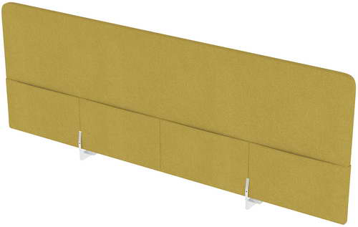
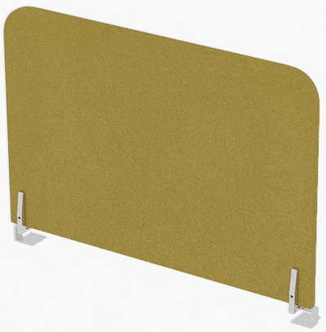
Способ установки: крепление к столешнице снизу |  |  |  | Способ установки: крепление к столешнице снизу
Толщина столешницы 25мм |  |  |  | Толщина столешницы 25мм
 |  | Порошк. покрытие | Металл глянец

 | 010.БТДК.104 (1000х27х400) | 7,554р. | 8,588р.
 | 010.БТДК.124 (1200х27х400) | 7,995р. | 9,041р.
 | 010.БТДК.144 (1400х27х400) | 8,432р. | 9,463р.
 | 010.БТДК.164 (1600х27х400) | 9,792р. | 10,805р. |  | 010.БТТ.604 (600х27х400) | 4,889р. | 5,695р.
 | 010.БТДК.184 (1800х27х400) | 11,311р. | 12,809р. |  | 010.БТТ.704 (700х27х400) | 5,239р. | 5,871р.

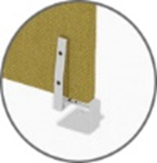
 |  |  |  |  | 010.БТТ.804 (800х27х400) | 5,588р. | 6,209р.
 |  |  |  |  | 010.БТТ.605 (600х27х500) | 5,107р. | 5,891р.
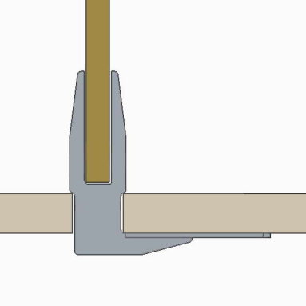
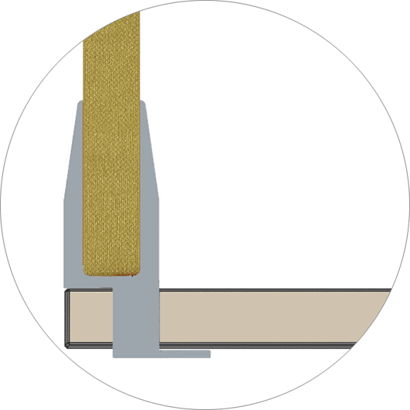
 | 010.БТДК.105 (1000х27х500) | 7,746р. | 8,790р. |  | 010.БТТ.705 (700х27х500) | 5,489р. | 6,273р.
 | 010.БТДК.125 (1200х27х500) | 8,214р. | 9,269р. |  | 010.БТТ.805 (800х27х500) | 5,868р. | 6,652р.
 | 010.БТДК.145 (1400х27х500) | 8,687р. | 9,729р.
 | 010.БТДК.165 (1600х27х500) | 10,090р. | 11,109р.
 | 010.БТДК.185 (1800х27х500) | 11,649р. | 13,164р.

Доступные для изготовления цвета металлических креплений по данному прайсу - алюминий матовый, черный, белый, графит.
Производитель оставляет за собой право изменять конструкцию и фурнитуру без изменения внешнего вида и назначения изделия.
В комплект барьера входит фурнитура для крепления к столешнице.
* В одном изделии (перегородки, барьеры) возможно комбинировать любые два декора обивок из прайс-листа**
** ВАЖНО! Обивки Ricco/Stone/Violet - комбинируются только между собой!
***Размер скидки на комбинированные изделия уменьшается на 5%.

Барьеры SOFToffice - Фетр
ДЕКОРЫ ФЕТР

Urban
Blue
Green
Cappuccino
Wine
НАСТОЛЬНЫЕ БАРЬЕРЫ - ФЕТР |  |  |  |  |  | 2024-03-25

 |  |  |  |  |  |  | стр. 4
Настольные барьеры с мягким наполнением FETR
Барьеры из фетра, боковые |  |  |  | Барьеры из фетра, фронтальные

Способ установки: крепление к столешнице снизу |  |  |  | Способ установки: крепление к столешнице снизу
Толщина столешницы 25мм |  |  |  | Толщина столешницы 25мм
 |  | Порошк. покрытие | Металл глянец |  |  | Порошк. покрытие | Металл глянец

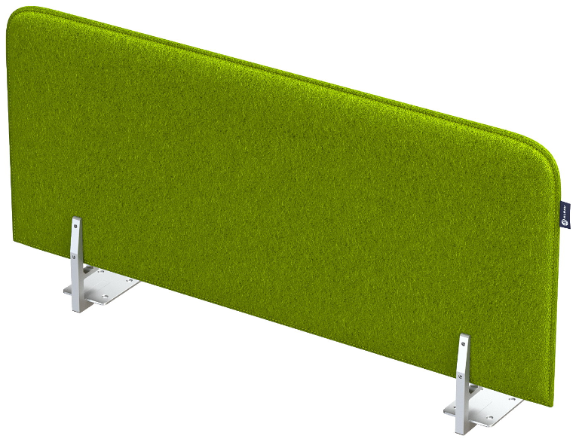
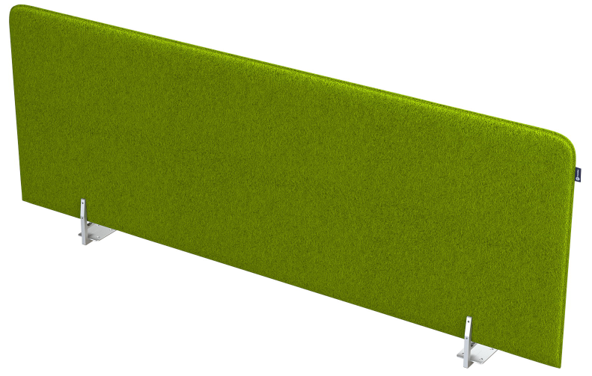
 | 010.ФБ.583 (580х20х300) | 5,692р. | 6,736р.
 | 010.ФБ.603 (600х20х300) | 5,739р. | 6,783р.
 | 010.ФБ.683 (680х20х300) | 5,975р. | 7,019р. |  | 010.ФФ.103 (1000х20х300) | 7,234р. | 8,278р.
 | 010.ФБ.703 (700х20х300) | 6,040р. | 7,084р. |  | 010.ФФ.123 (1200х20х300) | 7,832р. | 8,876р.
 | 010.ФБ.783 (780х20х300) | 6,279р. | 7,323р. |  | 010.ФФ.143 (1400х20х300) | 8,760р. | 9,803р.
 | 010.ФБ.803 (800х20х300) | 6,332р. | 7,376р. |  | 010.ФФ.163 (1600х20х300) | 10,730р. | 12,295р.

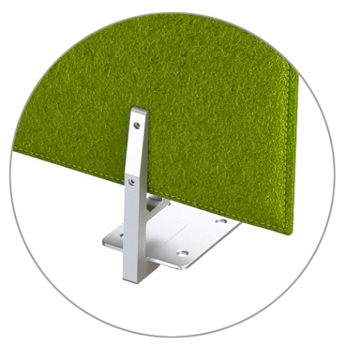
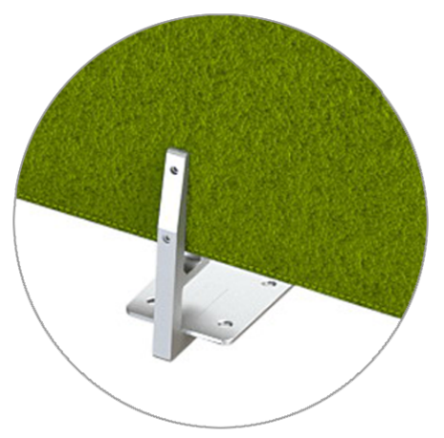
 | 010.ФБ.584 (580х20х400) | 5,761р. | 6,805р.
 | 010.ФБ.604 (600х20х400) | 5,825р. | 6,869р. |  | 010.ФФ.104 (1000х20х400) | 7,328р. | 8,372р.
 | 010.ФБ.684 (680х20х400) | 6,076р. | 7,120р. |  | 010.ФФ.124 (1200х20х400) | 8,009р. | 9,053р.
 | 010.ФБ.704 (700х20х400) | 6,133р. | 7,177р. |  | 010.ФФ.144 (1400х20х400) | 8,956р. | 9,999р.
 | 010.ФБ.784 (780х20х400) | 6,393р. | 7,437р. |  | 010.ФФ.164 (1600х20х400) | 10,965р. | 12,531р.
 | 010.ФБ.804 (800х20х400) | 6,450р. | 7,494р.

 | 010.ФБ.585 (580х20х500) | 6,884р. | 7,927р. |  | 010.ФФ.105 (1000х20х500) | 7,475р. | 8,519р.
 | 010.ФБ.605 (600х20х500) | 6,887р. | 7,931р. |  | 010.ФФ.125 (1200х20х500) | 8,184р. | 9,228р.
 | 010.ФБ.685 (680х20х500) | 6,946р. | 7,990р. |  | 010.ФФ.145 (1400х20х500) | 9,181р. | 10,224р.
 | 010.ФБ.705 (700х20х500) | 6,960р. | 8,004р. |  | 010.ФФ.165 (1600х20х500) | 11,200р. | 12,766р.
 | 010.ФБ.785 (780х20х500) | 7,019р. | 8,063р.
 | 010.ФБ.805 (800х20х500) | 7,032р. | 8,076р.

Барьеры из фетра, для сдвоенного бенч |  |  |  | Барьеры из фетра, торцевые

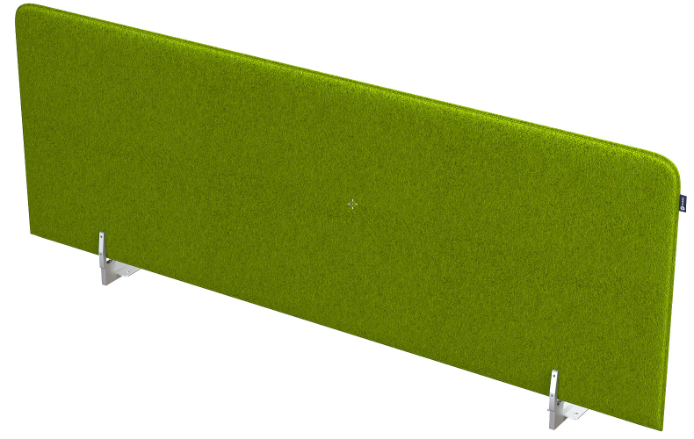
Способ установки: крепление к столешнице снизу |  |  |  | Способ установки: крепление к столешнице снизу
Толщина столешницы 25мм |  |  |  | Толщина столешницы 25мм
 |  | Порошк. покрытие | Металл глянец |  |  | Порошк. покрытие | Металл глянец

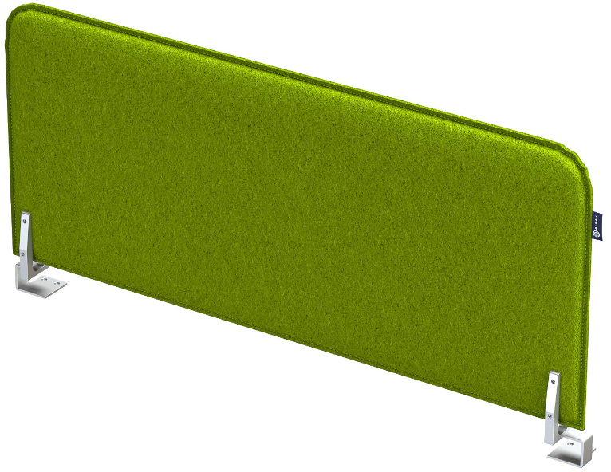
 | 010.ФДБ.103 (1000х20х300) | 7,207р. | 8,238р.
 | 010.ФДБ.123 (1200х20х300) | 7,805р. | 8,836р. |  | 010.ФТ.603 (600х20х300) | 5,163р. | 6,085р.
 | 010.ФДБ.143 (1400х20х300) | 8,733р. | 9,764р. |  | 010.ФТ.703 (700х20х300) | 5,464р. | 6,386р.
 | 010.ФДБ.163 (1600х20х300) | 10,689р. | 12,236р. |  | 010.ФТ.803 (800х20х300) | 5,758р. | 6,679р.

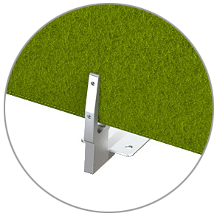
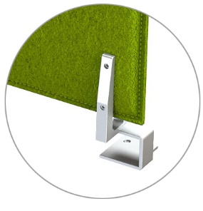
 | 010.ФДБ.104 (1000х20х400) | 7,301р. | 8,333р.
 | 010.ФДБ.124 (1200х20х400) | 7,982р. | 9,013р. |  | 010.ФТ.604 (600х20х400) | 5,249р. | 6,171р.
 | 010.ФДБ.144 (1400х20х400) | 8,929р. | 9,960р. |  | 010.ФТ.704 (700х20х400) | 5,557р. | 6,479р.
 | 010.ФДБ.164 (1600х20х400) | 10,924р. | 12,470р. |  | 010.ФТ.804 (800х20х400) | 5,874р. | 6,796р.

 | 010.ФДБ.105 (1000х20х500) | 7,448р. | 8,480р.
 | 010.ФДБ.125 (1200х20х500) | 8,157р. | 9,187р. |  | 010.ФТ.605 (600х20х500) | 6,311р. | 7,233р.
 | 010.ФДБ.145 (1400х20х500) | 9,154р. | 10,184р. |  | 010.ФТ.705 (700х20х500) | 6,385р. | 7,306р.
 | 010.ФДБ.165 (1600х20х500) | 11,160р. | 12,705р. |  | 010.ФТ.805 (800х20х500) | 6,457р. | 7,379р.

Доступные для изготовления цвета металлических креплений по данному прайсу - алюминий матовый, черный, белый, графит.
Производитель оставляет за собой право изменять конструкцию и фурнитуру без изменения внешнего вида и назначения изделия.
В комплект барьера входит фурнитура для крепления к столешнице.

Барьеры Оргстекло
ОРГСТЕКЛО

Белый глянец
Orange Kiwi

НАСТОЛЬНЫЕ БАРЬЕРЫ - ОРГСТЕКЛО |  |  |  |  |  |  |  |  |  |  |  |  |  | 2024-03-25

Барьеры для:
- столов на опорах ЛДСП.
- столов на металлокаркасе, сечение 50х50, 60х30, 40х40 с экранами
Барьеры для:
- столов на металлокаркасе сечение 40х40,
- линейных столов BENCH, сечение 40х40,
*** исключение столы с экранами
Барьеры для:
- сдвоенных столов BENCH
- сдвоенных BENCH-систем
 |  |  |  |  |  |  |  |  |  |  |  |  |  |  | стр. 5
Барьеры Оргстекло, фронтальные AVANCE*

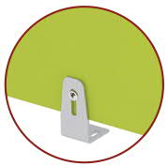
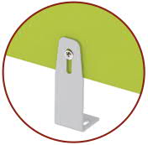

 |  |  | Белый глянец | Orange, Kiwi |  |  |  | Белый глянец | Orange, Kiwi |  |  |  |  | Белый глянец | Orange, Kiwi

6БР.050.1 | (900х4х300) |  | 5,755р. | 9,267р. | 6БР.050.2 | (900х4х300) |  | 5,806р. | 9,267р. | 6БР.050.3 |  |  | (900х4х300) | 5,990р. | 9,267р.
6БР.010.1 | (1100х4х300) |  | 6,349р. | 10,099р. | 6БР.010.2 | (1100х4х300) |  | 6,427р. | 10,099р. | 6БР.010.3 |  |  | (1100х4х300) | 6,702р. | 10,099р.
6БР.020.1 | (1300х4х300) |  | 7,159р. | 11,448р. | 6БР.020.2 | (1300х4х300) |  | 7,236р. | 11,448р. | 6БР.020.3 |  |  | (1300х4х300) | 7,512р. | 11,448р.
6БР.030.1 | (1500х4х300) |  | 7,738р. | 12,412р. | 6БР.030.2 | (1500х4х300) |  | 7,815р. | 12,412р. | 6БР.030.3 |  |  | (1500х4х300) | 8,091р. | 12,412р.
Барьеры для:
- столов на опорах ЛДСП
- столов на металлокаркасе, сечение 50х50, 60х30
Барьеры для:
- сдвоенных BENCH-систем
- линейных BENCH-систем
Барьеры Оргстекло, боковые AVANCE *
Барьеры для:
- столов на металлокаркасе сечение 40х40

 |  |  | Белый глянец | Orange, Kiwi |  |  |  | Белый глянец | Orange, Kiwi |  |  |  |  | Белый глянец | Orange, Kiwi

6БР.040.1 | (600х4х300) |  | 4,771р. | 7,629р. | 6БР.040.2 |  | (600х4х300) | 4,823р. | 7,629р. | 6БР.040.7 |  |  | (600х4х300) | 4,829р. | 7,629р.
6БР.070.1 | (700х4х300) |  | 5,102р. | 8,184р. | 6БР.070.2 |  | (700х4х300) | 5,153р. | 8,238р. | 6БР.070.7 |  |  | (700х4х300) | 5,160р. | 8,248р.
БАРЬЕРЫ ОРГСТЕКЛО GLOSS
Барьеры оргстекло боковые |  |  |  | Барьеры оргстекло боковые |  |  |  | Барьеры оргстекло фронтальные |  |  |  | Барьеры оргстекло фронтальные, для сдвоенных бенч-систем
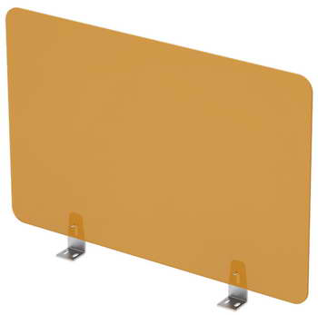 |  |  |  | 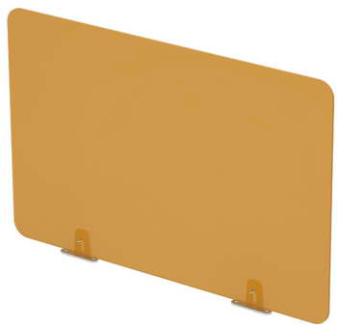 |  |  |  | 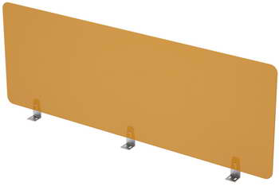 |  |  |  | 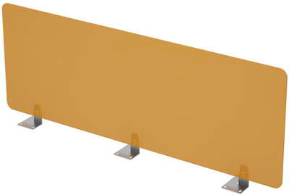

 |  |  |  |  |  |  |  |  |  | Белый | Orange |  |  | Белый | Orange
 |  |  |  |  |  |  |  |  |  | глянец | Kiwi |  |  | глянец | Kiwi
 |  |  |  |  |  |  |  | 9БР.050.1 (1000х4х300) |  | 5,218р. | 8,258р. | 9БР.050.3 (1000х4х300) |  | 5,453р. | 8,476р.
 |  |  |  |  |  |  |  | 9БР.010.1 (1200х4х300) |  | 6,055р. | 9,432р. | 9БР.010.3 (1200х4х300) |  | 6,408р. | 9,761р.
 |  | Белый | Orange |  |  | Белый | Orange | 9БР.020.1 (1400х4х300) |  | 6,627р. | 10,385р. | 9БР.020.3 (1400х4х300) |  | 6,980р. | 10,714р.
 |  | глянец | Kiwi |  |  | глянец | Kiwi | 9БР.030.1 (1600х4х300) |  | 7,388р. | 11,655р. | 9БР.030.3 (1600х4х300) |  | 7,740р. | 11,984р.
9БР.040.1 (600х4х300) |  | 4,771р. | 7,116р. | 9БР.040.7 (600х4х300) |  | 4,829р. | 7,170р. | 9БР.150.1 (1000х4х400) |  | 6,049р. | 9,642р. | 9БР.150.3 (1000х4х400) |  | 6,284р. | 9,862р.
9БР.070.1 (700х4х300) |  | 5,102р. | 7,637р. | 9БР.070.7 (700х4х300) |  | 5,160р. | 7,693р. | 9БР.110.1 (1200х4х400) |  | 6,981р. | 10,974р. | 9БР.110.3 (1200х4х400) |  | 7,334р. | 11,303р.
9БР.140.1 (600х4х400) |  | 4,553р. | 7,147р. | 9БР.140.7 (600х4х400) |  | 4,611р. | 7,200р. | 9БР.120.1 (1400х4х400) |  | 7,604р. | 12,615р. | 9БР.120.3 (1400х4х400) |  | 7,956р. | 12,961р.
9БР.170.1 (700х4х400) |  | 4,864р. | 7,668р. | 9БР.170.7 (700х4х400) |  | 4,922р. | 7,721р. | 9БР.130.1 (1600х4х400) |  | 8,341р. | 13,904р. | 9БР.130.3 (1600х4х400) |  | 8,693р. | 14,520р.
БАРЬЕРЫ ОРГСТЕКЛО ARREDO
Барьеры боковые, оргстекло |  |  |  |  |  |  |  | Барьеры фронтальные, оргстекло
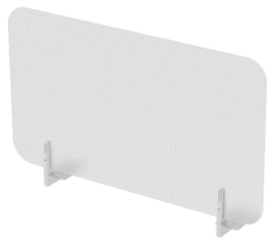
 |  |  |  | 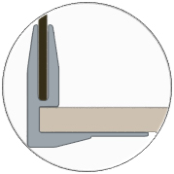 |  |  |  | 

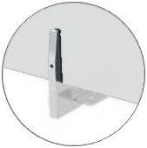
 |  |  |  |  |  |  |  |  |  |  |  |  |  | Белый глянец/ Металл глянец | Белый глянец/ порошк. покрытие
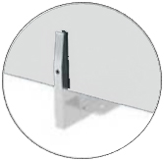
 |  |  |  |  |  | Белый глянец/ Металл глянец | Белый глянец/ порошк. покрытие

 |  |  |  |  |  |  |  | 10БФО.104 (1000х4х400) |  |  |  |  |  | 7,836р. | 6,783р.
 |  |  |  |  |  |  |  | 10БФО.124 (1200х4х400) |  |  |  |  |  | 8,635р. | 7,582р.
10ББО.504 (500х4х400) |  |  |  |  |  | 5,591р. | 4,538р. | 10БФО.144 (1400х4х400) |  |  |  |  |  | 9,436р. | 8,384р.
10ББО.604 (600х4х400) |  |  |  |  |  | 5,991р. | 4,938р. | 10БФО.164 (1600х4х400) |  |  |  |  |  | 10,237р. | 9,185р.
10ББО.704 (700х4х400) |  |  |  |  |  | 6,392р. | 5,340р. | 10БФО.184 (1800х4х400) |  |  |  |  |  | 12,710р. | 11,132р.
10ББО.804 (800х4х400) |  |  |  |  |  | 6,792р. | 5,740р. | 10БФО.105 (1000х4х500) |  |  |  |  |  | 8,880р. | 7,828р.
10ББО.505 (500х4х500) |  |  |  |  |  | 6,092р. | 5,039р. | 10БФО.125 (1200х4х500) |  |  |  |  |  | 9,930р. | 8,878р.
10ББО.605 (600х4х500) |  |  |  |  |  | 6,591р. | 5,540р. | 10БФО.145 (1400х4х500) |  |  |  |  |  | 10,838р. | 9,785р.
10ББО.705 (700х4х500) |  |  |  |  |  | 7,092р. | 6,040р. | 10БФО.165 (1600х4х500) |  |  |  |  |  | 11,838р. | 10,787р.
10ББО.805 (800х4х500) |  |  |  |  |  | 7,594р. | 6,541р. | 10БФО.185 (1800х4х500) |  |  |  |  |  | 14,512р. | 12,934р.
Барьеры для сдвоенного бенч, оргстекло |  |  |  |  |  |  |  | Барьеры торцевые, оргстекло
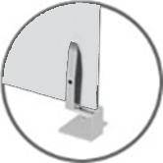
 |  |  |  |  |  | 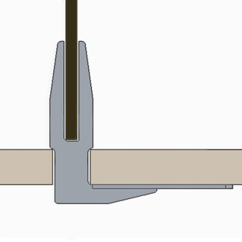 |  | 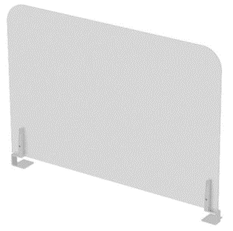 |  |  |  |  | 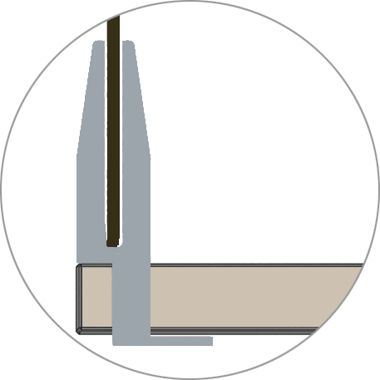

 |  |  |  |  |  | Белый глянец / Металл глянец | Белый глянец/ порошк. покрытие

10БСБО.104 (1000х4х400) |  |  |  |  |  | 7,820р. | 6,780р. |  |  |  |  |  |  | Белый глянец / Металл глянец | Белый глянец/ порошк. покрытие
10БСБО.124 (1200х4х400) |  |  |  |  |  | 8,621р. | 7,581р.
10БСБО.144 (1400х4х400) |  |  |  |  |  | 9,421р. | 8,382р.
10БСБО.164 (1600х4х400) |  |  |  |  |  | 10,222р. | 9,183р.
10БСБО.184 (1800х4х400) |  |  |  |  |  | 12,687р. | 11,128р. | 10БТО.604 (600х4х400) |  |  |  |  |  | 5,198р. | 4,258р.
10БСБО.105 (1000х4х500) |  |  |  |  |  | 8,865р. | 7,825р. | 10БТО.704 (700х4х400) |  |  |  |  |  | 5,599р. | 4,659р.
10БСБО.125 (1200х4х500) |  |  |  |  |  | 9,915р. | 8,876р. | 10БТО.804 (800х4х400) |  |  |  |  |  | 5,999р. | 5,059р.
10БСБО.145 (1400х4х500) |  |  |  |  |  | 10,823р. | 9,783р. | 10БТО.605 (600х4х500) |  |  |  |  |  | 5,798р. | 4,859р.
10БСБО.165 (1600х4х500) |  |  |  |  |  | 11,824р. | 10,784р. | 10БТО.705 (700х4х500) |  |  |  |  |  | 6,299р. | 5,359р.
10БСБО.185 (1800х4х500) |  |  |  |  |  | 14,489р. | 12,930р. | 10БТО.805 (800х4х500) |  |  |  |  |  | 6,801р. | 5,861р.

Барьеры HPL
HPL пластик

Черный глянец HPL
БАРЬЕРЫ и ЭКРАНЫ HPL |  |  |  |  |  |  |  |  |  |  | 2024-03-25

 |  |  |  |  |  |  |  |  |  |  |  | стр. 6
БАРЬЕРЫ и ЭКРАНЫ HPL- GLOSS
Барьеры боковые HPL |  |  | Барьеры фронтальные HPL |  |  |  |  |  | Экраны подстольные HPL

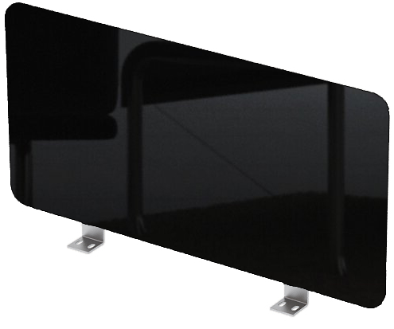

 |  |  |  |  |  |  |  |  | 


 |  |  | 9БРН.250.1 (1000х4х300) |  |  |  |  | 7,513р. | 9ЭН.350.1 (1000х4х300) |  |  | 7,215р.
 |  |  | 9БРН.210.1 (1200х4х300) |  |  |  |  | 8,734р. | 9ЭН.310.1 (1200х4х300) |  |  | 8,436р.
 |  |  | 9БРН.220.1 (1400х4х300) |  |  |  |  | 9,957р. | 9ЭН.320.1 (1400х4х300) |  |  | 9,659р.
 |  |  | 9БРН.230.1 (1600х4х300) |  |  |  |  | 11,179р. | 9ЭН.330.1 (1600х4х300) |  |  | 11,477р.
9БРН.040.1 (600х4х300) |  | 4,516р. | 9БРН.150.1 (1000х4х400) |  |  |  |  | 9,035р. | 9ЭН.450.1 (1000х4х400) |  |  | 8,737р.
9БРН.070.1 (700х4х300) |  | 5,128р. | 9БРН.110.1 (1200х4х400) |  |  |  |  | 10,537р. | 9ЭН.410.1 (1200х4х400) |  |  | 10,239р.
9БРН.140.1 (600х4х400) |  | 5,417р. | 9БРН.120.1 (1400х4х400) |  |  |  |  | 12,041р. | 9ЭН.420.1 (1400х4х400) |  |  | 11,743р.
9БРН.170.1 (700х4х400) |  | 6,170р. | 9БРН.130.1 (1600х4х400) |  |  |  |  | 13,544р. | 9ЭН.430.1 (1600х4х400) |  |  | 13,842р.
Установка экрана подстольного
Барьеры боковые HPL |  |  | Барьеры фронтальные HPL, для сдвоенных бенч-систем

 |  |  |  |  |  |  |  |  |  | 

 |  |  | 9БРН.250.3 (1000х4х300) |  |  |  |  | 7,866р.
 |  |  | 9БРН.210.3 (1200х4х300) |  |  |  |  | 9,087р.
 |  |  | 9БРН.220.3 (1400х4х300) |  |  |  |  | 10,310р.
 |  |  | 9БРН.230.3 (1600х4х300) |  |  |  |  | 11,532р.
Длину экрана рекомендуется выбирать на 200 мм меньше длины столешницы.
9БРН.040.7 (600х4х300) |  | 4,574р. | 9БРН.150.3 (1000х4х400) |  |  |  |  | 9,388р.
9БРН.070.7 (700х4х300) |  | 5,187р. | 9БРН.110.3 (1200х4х400) |  |  |  |  | 10,890р.
9БРН.140.7 (600х4х400) |  | 5,476р. | 9БРН.120.3 (1400х4х400) |  |  |  |  | 12,394р.
9БРН.170.7 (700х4х400) |  | 6,228р. | 9БРН.130.3 (1600х4х400) |  |  |  |  | 13,897р.
БАРЬЕРЫ HPL - ARREDO
Барьеры торцевые HPL |  |  | Барьеры боковые HPL |  |  |  |  | Барьеры фронтальные HPL




 |  |  |  |  |  |  |  |  |  |  | Порошк. покрытие | Металл глянец

 |  |  |  |  |  | Порошк. покрытие | Металл глянец | 10БФН.104 (1000х4х400) |  |  | 9,900р. | 11,056р.
 |  |  |  |  |  |  |  | 10БФН.124 (1200х4х400) |  |  | 11,436р. | 12,489р.
 | Порошк. покрытие | Металл глянец | 10ББН.504 (500х4х400) |  |  | 6,177р. | 7,228р. | 10БФН.144 (1400х4х400) |  |  | 12,906р. | 13,923р.
 |  |  | 10ББН.604 (600х4х400) |  |  | 6,884р. | 7,936р. | 10БФН.164 (1600х4х400) |  |  | 14,409р. | 15,170р.
10БТН.604 (600х4х400) | 6,434р. | 7,216р. | 10ББН.704 (700х4х400) |  |  | 7,610р. | 8,662р. | 10БФН.184 (1800х4х400) |  |  | 16,792р. | 18,464р.
10БТН.704 (700х4х400) | 7,187р. | 7,969р. | 10ББН.804 (800х4х400) |  |  | 8,318р. | 9,371р. | 10БФН.105 (1000х4х500) |  |  | 11,790р. | 12,843р.
10БТН.804 (800х4х400) | 7,940р. | 8,721р. | 10ББН.505 (500х4х500) |  |  | 7,060р. | 8,112р. | 10БФН.125 (1200х4х500) |  |  | 13,649р. | 14,631р.
10БТН.605 (600х4х500) | 7,559р. | 8,341р. | 10ББН.605 (600х4х500) |  |  | 7,964р. | 9,017р. | 10БФН.145 (1400х4х500) |  |  | 15,523р. | 16,249р.
10БТН.705 (700х4х500) | 8,497р. | 9,279р. | 10ББН.705 (700х4х500) |  |  | 8,849р. | 9,902р. | 10БФН.165 (1600х4х500) |  |  | 17,396р. | 18,208р.
10БТН.805 (800х4х500) | 9,434р. | 10,216р. | 10ББН.805 (800х4х500) |  |  | 9,752р. | 10,805р. | 10БФН.185 (1800х4х500) |  |  | 20,149р. | 21,669р.
Барьеры для сдвоенного бенч HLP |  |  |  |  |  | Экраны подстольные HPL



Длину экрана рекомендуется выбирать
на 200 мм меньше длины столешницы
 |  |  |  | Порошк. покрытие | Металл глянец
 |  |  |  |  |  |  |  |  |  |  |  | Порошк. Покрытие (Черный)
10БСБН.104 (1000х4х400) |  |  |  | 10,000р. | 11,040р.
10БСБН.124 (1200х4х400) |  |  |  | 11,305р. | 12,473р.
10БСБН.144 (1400х4х400) |  |  |  | 12,809р. | 13,752р. | 10ЭН.050.1 (1000х4х300) |  |  |  |  |  | 6,805р.
10БСБН.164 (1600х4х400) |  |  |  | 14,312р. | 15,256р. | 10ЭН.010.1 (1200х4х300) |  |  |  |  |  | 7,946р.
10БСБН.184 (1800х4х400) |  |  |  | 16,648р. | 18,442р. | 10ЭН.020.1 (1400х4х300) |  |  |  |  |  | 8,944р.
10БСБН.105 (1000х4х500) |  |  |  | 11,678р. | 12,828р. | 10ЭН.030.1 (1600х4х300) |  |  |  |  |  | 10,558р.
10БСБН.125 (1200х4х500) |  |  |  | 13,553р. | 14,496р. | 10ЭН.150.1 (1000х4х400) |  |  |  |  |  | 8,668р.
10БСБН.145 (1400х4х500) |  |  |  | 15,427р. | 16,404р. | 10ЭН.110.1 (1200х4х400) |  |  |  |  |  | 10,177р.
10БСБН.165 (1600х4х500) |  |  |  | 17,300р. | 18,243р. | 10ЭН.120.1 (1400х4х400) |  |  |  |  |  | 11,714р.
10БСБН.185 (1800х4х500) |  |  |  | 20,087р. | 21,419р. | 10ЭН.130.1 (1600х4х400) |  |  |  |  |  | 13,460р.

Барьеры ЛДСП, Алюм. профиль
ЛДСП (серия AVANCE)
Все доступные декоры тканей смотрите на странице "Материалы обивки" (кроме Ricco, Stone, Violet)
Барьеры в алюминевом профиле (наполнение ТКАНЬ)
ЛДСП (серия GLOSS)

Шамони темный

БАРЬЕРЫ ИЗ ЛДСП, БАРЬЕРЫ В АЛЮМИНИЕВОМ ПРОФИЛЕ |  |  |  |  |  |  |  |  |  |  |  |  |  | 2024-03-25

Барьеры для:
- столов на опорах ЛДСП
- столов на металлокаркасе, сечение 50х50, 60х30
Барьеры для:
- столов на металлокаркасе сечение 40х40
- линейных столов BENCH, сечение 40х40
Барьеры для:
- сдвоенных столов BENCH
- сдвоенных BENCH-систем
 |  |  |  |  |  |  |  |  |  |  |  |  |  |  | стр. 7
Барьеры ЛДСП, фронтальные - AVANCE

6БР.006.1 |  | (1000х16х300) |  | 2,653р. | 6БР.006.2 |  |  | (1000х16х300) |  | 2,653р. | 6БР.006.3 |  | (1000х16х300) |  | 2,653р.
6БР.007.1 |  | (1200х16х300) |  | 2,769р. | 6БР.007.2 |  |  | (1200х16х300) |  | 2,769р. | 6БР.007.3 |  | (1200х16х300) |  | 2,769р.
6БР.008.1 |  | (1400х16х300) |  | 3,208р. | 6БР.008.2 |  |  | (1400х16х300) |  | 3,208р. | 6БР.008.3 |  | (1400х16х300) |  | 3,208р.
6БР.009.1 |  | (1600х16х300) |  | 3,653р. | 6БР.009.2 |  |  | (1600х16х300) |  | 3,653р. | 6БР.009.3 |  | (1600х16х300) |  | 3,653р.
Барьеры для:
- столов на опорах ЛДСП
- столов на металлокаркасе,
сечение 50х50, 60х30
Барьеры для:
- сдвоенных BENCH-систем,
сечение 40х40 (длина 600, 700, 800)
- линейных BENCH-систем,
сечение 40х40 (длина 583, 683, 783)
Барьеры ЛДСП, боковые - AVANCE
Барьеры, для:
- столов на металлокаркасе,
сечение 40х40
Барьеры, для:
- сдвоенных BENCH-систем,
сечение 50х50, 60х30
Барьеры для:
- линейных BENCH-систем,
сечение 50х50, 60х30



6БР.012.1 | (583х16х300)-5р/д | 2,343р. | 6БР.012.2 | (583х16х300)-5р/д | 2,395р. |  |  |  |  | 6БР.012.7 | (583х16х300) -5р/д | 2,335р. | 6БРЛ.012.9 | (583х16х300)-5р/д | 2,401р.
6БР.004.1 | (600х16х300) | 2,356р. | 6БР.004.2 | (600х16х300) | 2,411р. |  |  |  |  | 6БР.004.7 | (600х16х300) | 2,335р. | 6БРЛ.001.9 | (683х16х300) | 2,418р.
6БР.001.1 | (683х16х300) | 2,384р. | 6БР.001.2 | (683х16х300) | 2,437р. |  |  |  |  | 6БР.001.7 | (683х16х300) | 2,376р. | 6БРЛ.011.9 | (783х16х300)-5р/д | 2,443р.
6БР.005.1 | (700х16х300) | 2,398р. | 6БР.005.2 | (700х16х300) | 2,453р. | 6БР.004.4 | (600х16х300) |  | 2,541р. | 6БР.005.7 | (700х16х300) | 2,376р. | 6БРП.012.9 | (583х16х300)-5р/д | 2,458р.
6БР.011.1 | (783х16х300)-5р/д | 2,419р. | 6БР.011.2 | (783х16х300)-5р/д | 2,472р. | 6БР.005.4 | (700х16х300) |  | 2,585р. | 6БР.011.7 | (783х16х300)-5р/д | 2,412р. | 6БРП.001.9 | (683х16х300) | 2,477р.
6БР.003.1 | (800х16х300)-5р/д | 2,426р. | 6БР.003.2 | (800х16х300)-5р/д | 2,477р. | 6БР.003.4 | (800х16х300)-5р/д |  | 2,612р. | 6БР.003.7 | (800х16х300)-5р/д | 2,412р. | 6БРП.011.9 | (783х16х300)-5р/д | 2,486р.
Барьеры из ЛДСП - GLOSS
Барьеры боковые |  |  |  | Барьеры боковые |  |  |  | Барьеры фронтальные |  |  |  | Барьеры фронтальные, для сдвоенных бенч-систем
 |  |  |  |  |  |  |  |  |  |  |  | 
 |  |  |  | 9БРЛ.001.9 (683х16х300) |  |  | 2,928р. | 9БР.007.1 (1200х16х300) |  |  | 2,613р. | 9БР.007.3 (1200х16х300) |  |  | 2,804р.
 |  |  |  | 9БРЛ.011.9 (783х16х300) |  |  | 2,970р. | 9БР.008.1 (1400х16х300) |  |  | 3,204р. | 9БР.008.3 (1400х16х300) |  |  | 3,493р.
 |  |  |  | 9БРП.001.9 (683х16х300) |  |  | 2,928р. | 9БР.009.1 (1600х16х300) |  |  | 3,560р. | 9БР.009.3 (1600х16х300) |  |  | 3,848р.
 |  |  |  | 9БРП.011.9 (783х16х300) |  |  | 2,970р. | 9БР.002.1 (1800х16х300) - 5р/д |  |  | 3,564р. | 9БР.002.3 (1800х16х300) - 5р/д |  |  | 3,853р.
9БР.005.4 (700х16х300) - 5р/д |  |  | 1,958р. | 9БРЛ.401.9 (683х16х400) |  |  | 3,053р. | 9БР.407.1 (1200х16х400) |  |  | 3,000р. | 9БР.407.3 (1200х16х400) |  |  | 3,194р.
9БР.003.4 (800х16х300) |  |  | 2,037р. | 9БРЛ.411.9 (783х16х400) |  |  | 3,109р. | 9БР.408.1 (1400х16х400) |  |  | 3,669р. | 9БР.408.3 (1400х16х400) |  |  | 3,957р.
9БР.405.4 (700х16х400) |  |  | 2,206р. | 9БРП.401.9 (683х16х400) |  |  | 3,053р. | 9БР.409.1 (1600х16х400) |  |  | 4,073р. | 9БР.409.3 (1600х16х400) |  |  | 4,364р.
9БР.403.4 (800х16х400) - 5р/д |  |  | 2,252р. | 9БРП.411.9 (783х16х400) |  |  | 3,109р. | 9БР.402.1 (1800х16х400) - 5 р/д |  |  | 4,490р. | 9БР.402.3 (1800х16х400) - 5р/д |  |  | 4,778р.
Барьеры в алюминевом профиле - GLOSS
Барьеры в алюминевом профиле, вставка ткань
Барьеры боковые |  |  |  |  | Барьеры фронтальные для линейных и рабочих столов BENCH |  |  |  |  |  | Барьеры фронтальные для сдвоенных столов BENCH

9БТЛ.0402.4 (700х29х400) |  |  |  | 7,336р. | 9БТ.0406.6 (1200х29х400) |  |  |  |  | 11,258р. | 9БТ.0406.8 (1200х29х400) |  |  |  | 11,833р.
9БТЛ.0403.4 (800х29х400) |  |  |  | 8,193р. | 9БТ.0407.6 (1400х29х400) |  |  |  |  | 12,491р. | 9БТ.0407.8 (1400х29х400) |  |  |  | 13,067р.
9БТП.0402.4 (700х29х400) |  |  |  | 7,336р. | 9БТ.0408.6 (1600х29х400) |  |  |  |  | 11,300р. | 9БТ.0408.8 (1600х29х400) |  |  |  | 11,875р.
9БТП.0403.4 (800х29х400) |  |  |  | 8,193р. | 9БТ.0409.6 (1800х29х400) |  |  |  |  | 14,470р. | 9БТ.0409.8 (1800х29х400) |  |  |  | 15,046р.
Барьеры в алюминевом профиле, вставка стекло матовое, ткань
Барьеры боковые |  |  |  |  | Барьеры фронтальные для линейных и рабочих столов BENCH |  |  |  |  |  | Барьеры фронтальные для сдвоенных столов BENCH

9БТСЛ.0411.4 (700х29х400) |  |  |  | 9,415р. | 9БТС.0415.6 (1200х29х400) |  |  |  |  | 14,245р. | 9БТС.0415.8 (1200х29х400) |  |  |  | 14,842р.
9БТСЛ.0412.4 (800х29х400) |  |  |  | 9,910р. | 9БТС.0416.6 (1400х29х400) |  |  |  |  | 15,753р. | 9БТС.0416.8 (1400х29х400) |  |  |  | 16,353р.
9БТСП.0411.4 (700х29х400) |  |  |  | 9,415р. | 9БТС.0417.6 (1600х29х400) |  |  |  |  | 17,388р. | 9БТС.0417.8 (1600х29х400) |  |  |  | 17,992р.
9БТСП.0412.4 (800х29х400) |  |  |  | 9,910р. | 9БТС.0418.6 (1800х29х400) |  |  |  |  | 18,658р. | 9БТС.0418.8 (1800х29х400) |  |  |  | 19,283р.
Барьеры в алюминевом профиле, вставка стекло матовое
Барьеры боковые |  |  |  |  | Барьеры фронтальные для линейных и рабочих столов BENCH |  |  |  |  |  | Барьеры фронтальные для сдвоенных столов BENCH
 |  |  |  |  |  |  |  |  |  |  |  | 
9БСЛ.0402.4 (700х29х400) |  |  |  | 6,446р. | 9БС.0406.6 (1200х29х400) |  |  |  |  | 10,252р. | 9БС.0406.8 (1200х29х400) |  |  |  | 10,827р.
9БСЛ.0403.4 (800х29х400) |  |  |  | 6,935р. | 9БС.0407.6 (1400х29х400) |  |  |  |  | 11,197р. | 9БС.0407.8 (1400х29х400) |  |  |  | 11,772р.
9БСП.0402.4 (700х29х400) |  |  |  | 6,446р. | 9БС.0408.6 (1600х29х400) |  |  |  |  | 12,070р. | 9БС.0408.8 (1600х29х400) |  |  |  | 12,646р.
9БСП.0403.4 (800х29х400) |  |  |  | 6,935р. | 9БС.0409.6 (1800х29х400) |  |  |  |  | 13,299р. | 9БС.0409.8 (1800х29х400) |  |  |  | 13,875р.

Материалы обивки
 | ИСПОЛЬЗУЕМЫЕ МАТЕРИАЛЫ ОБИВКИ (ТКАНЬ)


 | Изделия с обивкой из ткани:
 | - Акустические мобильные перегородки (SOFToffice).
 | - Барьеры настольные (AVANCE, ARREDO, GLOSS).
 | - Подушки для тумб (AVANCE, GLOSS).

Тип ткани: РОГОЖКА
       
Denim
Red
Olive
Silver

Savana
Ricco
Violet
Lunar Grey

 | Тип ткани: МИКРОВЕЛЮР
     
Grey
Kiwi
Niagara

Latte
Orange
Lemon

ДЛЯ РАБОТЫ С КЛИЕНТАМИ ИСПОЛЬЗУЙТЕ НАШИ ОБРАЗЦЫ ОБИВОК (ТКАНЕЙ)! Цвета декоров в изображениях (прайс, сайт, каталог) могут отличаться от реальных тканей ввиду особенностей цветопередачи и настроек различных экранов.

